OSインストール_初期セットアップ手順
ID | 項番 | 作業内容 |  | 実行ユーザ | 作業対象 | 作業詳細 | 実行コマンド or 実行操作内容 | 確認観点(確認内容) | 備考
 |  |  |  |  |  |  | ▼▼▼構築台数分、繰り返し実施する▼▼▼
 |  |  |  |  |  |  | ▼▼▼作業端末(ホストマシン)で実施▼▼▼
 |  |  |  |  |  |  | ▼▼▼1.Oracle VirtualBox マネージャーの起動▼▼▼
A01 | 1-1 | Oracle VirtualBox マネージャーの起動 | ① | - | 作業端末(ホストマシン) | Oracle VirtualBox マネージャーを起動する | Winodwsの「スタート」から「VirtualBox」を検索し、クリックする | Oracle VirtualBox マネージャーが起動し、画面が表示されること
 |  |  |  |  |  |  | ▲▲▲1.Oracle VirtualBox マネージャーの起動▲▲▲
 |  |  |  |  |  |  | ▼▼▼2.RHEL OSインストール▼▼▼
A02 | 2-1 | RHEL OSインストール | ① | - | 作業端末(ホストマシン) | 仮想マシン作成画面を開く | 画面左上の「新規(N)」アイコンをクリックする | 「新しい仮想マシン」画面が表示されること
A02 |  |  | ② | - | 作業端末(ホストマシン) | 仮想マシンの名前とOSの設定をする | 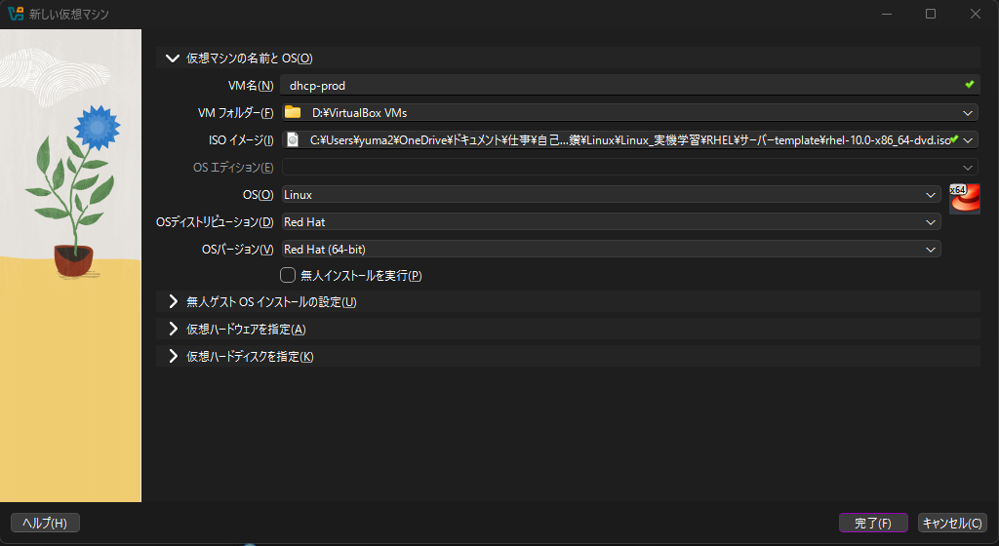 以下の項目を入力(選択)する VM名(N)：【構築対象のサーバーのホスト名】 VMフォルダー(F)：【作業端末(ホストマシン)上の任意のフォルダ】 ISOイメージ(I):【作業端末(ホストマシン)上にあるisoイメージファイル】 「無人インストールを実行(P)」のチェックを外す | エラーが発生せず、入力が反映されること
A02 |  |  | ③ | - | 作業端末(ホストマシン) | メインメモリーとCPUの設定を実施する | 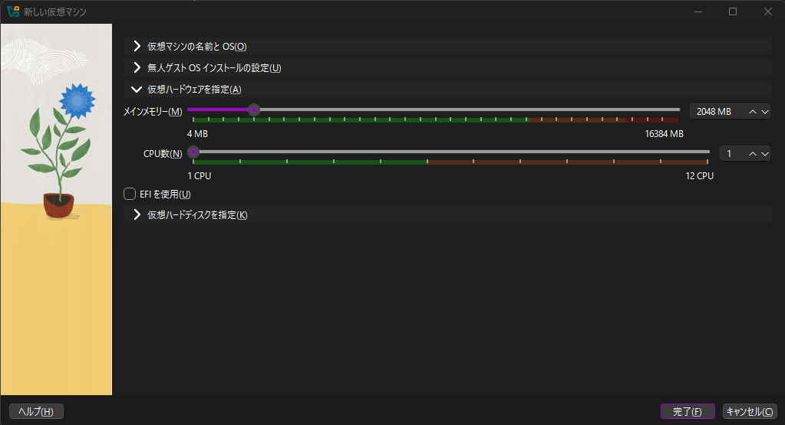 以下の項目を設定する メインメモリー(M)：2048MB CPU数(N):1 ※「EFIを使用(U)」はチェック不要 | エラーが発生せず、入力が反映されること
A02 |  |  | ④ | - | 作業端末(ホストマシン) | ディスクサイズの設定をする | 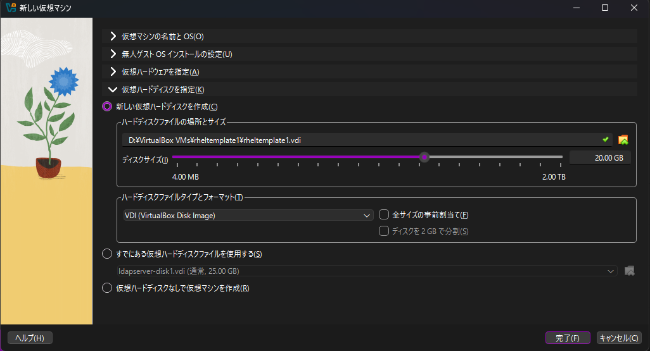 以下の項目を確認する(デフォルト値) ディスクサイズ(I)(M)：20.00GB | デフォルトの設定であること
A02 |  |  | ⑤ | - | 作業端末(ホストマシン) | 設定を反映させる | 「完了(F)」をクリックする | 「新しい仮想マシン」画面が閉じること
A02 |  |  | ⑥ | - | 作業端末(ホストマシン) | 設定画面を開く | 画面左上の「設定(S)」アイコンをクリックする | 設定画面が表示されること
A02 |  |  | ⑦ | - | 作業端末(ホストマシン) | OS起動順序を設定する | 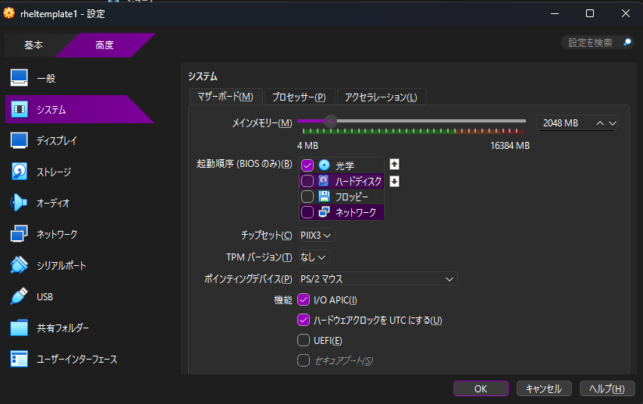 起動順序で(BIOSのみ)(B)で「光学」だけチェックする | エラーが発生せず、入力が反映されること
A02 |  |  | ⑧ | - | 作業端末(ホストマシン) | ディスプレイの設定をする | 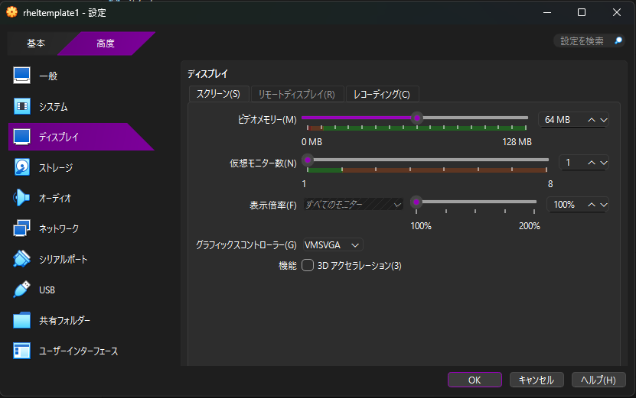 以下のように設定する ビデオメモリー：64MB グラフィックスコントローラー:VMSVGA ※他の項目はデフォルト | エラーが発生せず、入力が反映されること
A02 |  |  | ⑨ | - | 作業端末(ホストマシン) | 仮想マシンを起動する | 対象の仮想マシンを選択し、'画面左上の「起動(T)」アイコンをクリックする | 仮想マシンが起動すること
 |  |  |  |  |  |  | ▲▲▲作業端末(ホストマシン)で実施▲▲▲
 |  |  |  |  |  |  | ▼▼▼仮想マシンで実施▼▼▼
A02 |  |  | ⑩ | - | 仮想マシン | GRUB画面の表示を確認する | 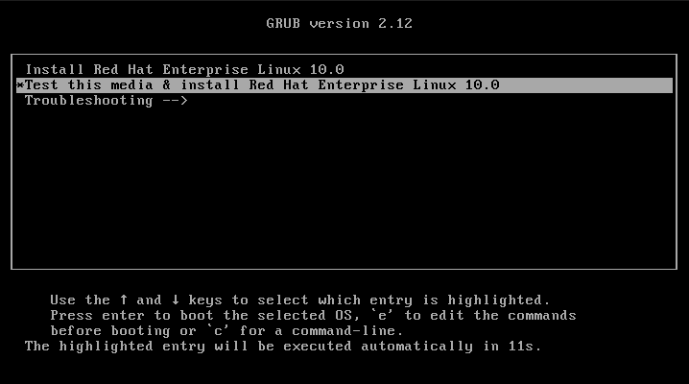 GRUB画面が表示されるので、何も入力せずに待機する | インストールが開始されること
A02 |  |  | ⑪ | - | 仮想マシン | インストール時の言語を選択する | 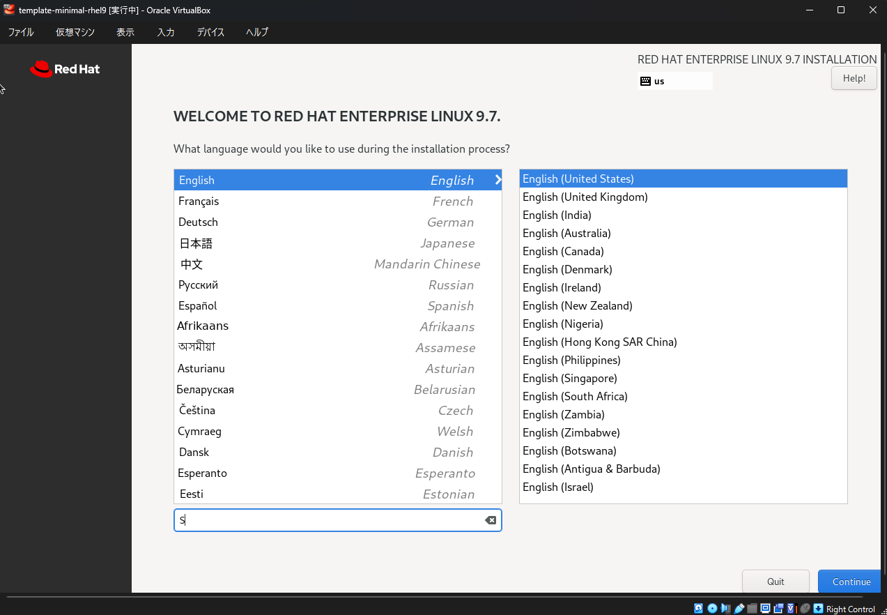 Englishを選択し、続行をクリックする | インストール概要画面に遷移すること
A02 |  |  | ⑫ | - | 仮想マシン | RHEL OSインストール先のパーティションを設定する | 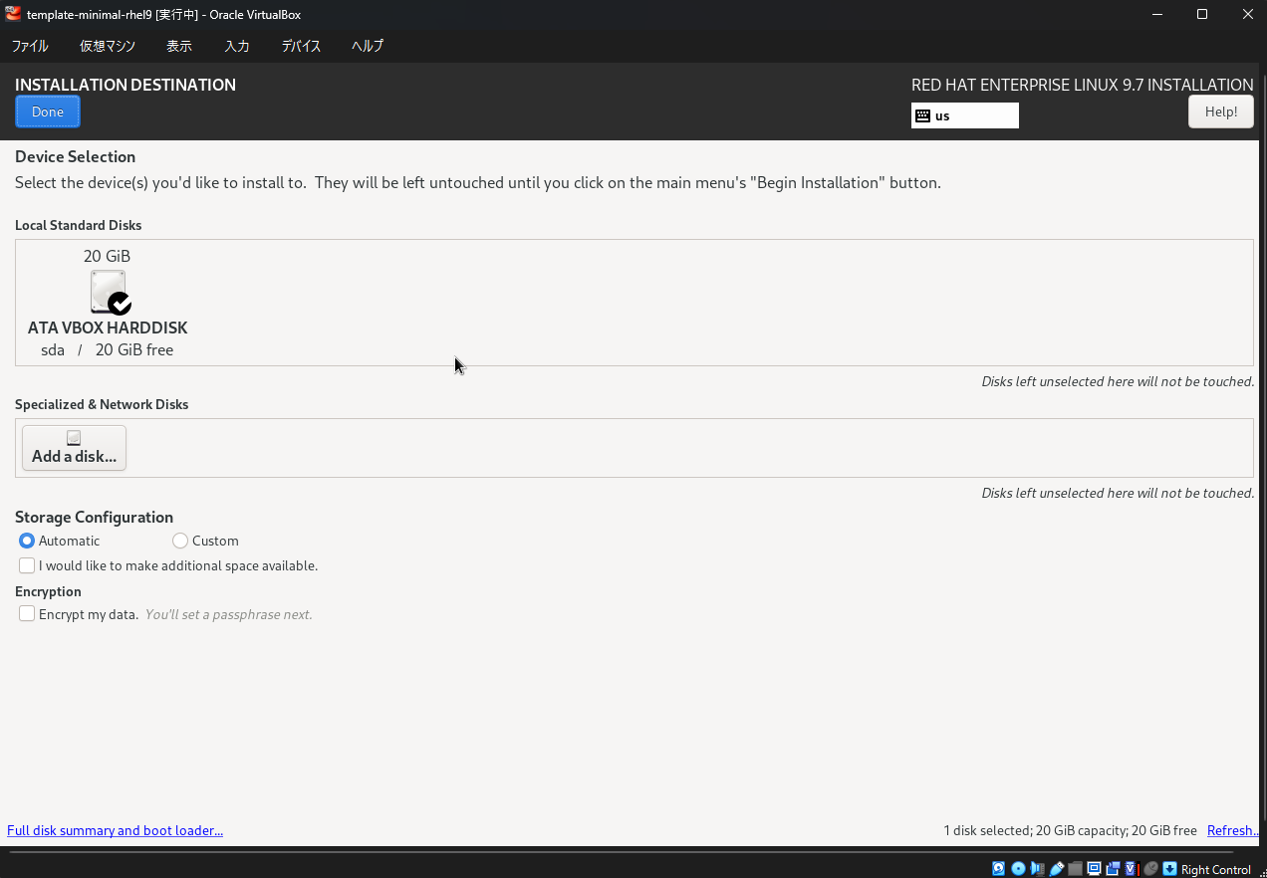 インストール概要画面の「Installation Destination」をクリックする。デフォルトの設定で「Done」をクリックする | インストール概要画面に遷移すること
A02 |  |  | ⑬ | - | 仮想マシン | rootユーザーを作成する | 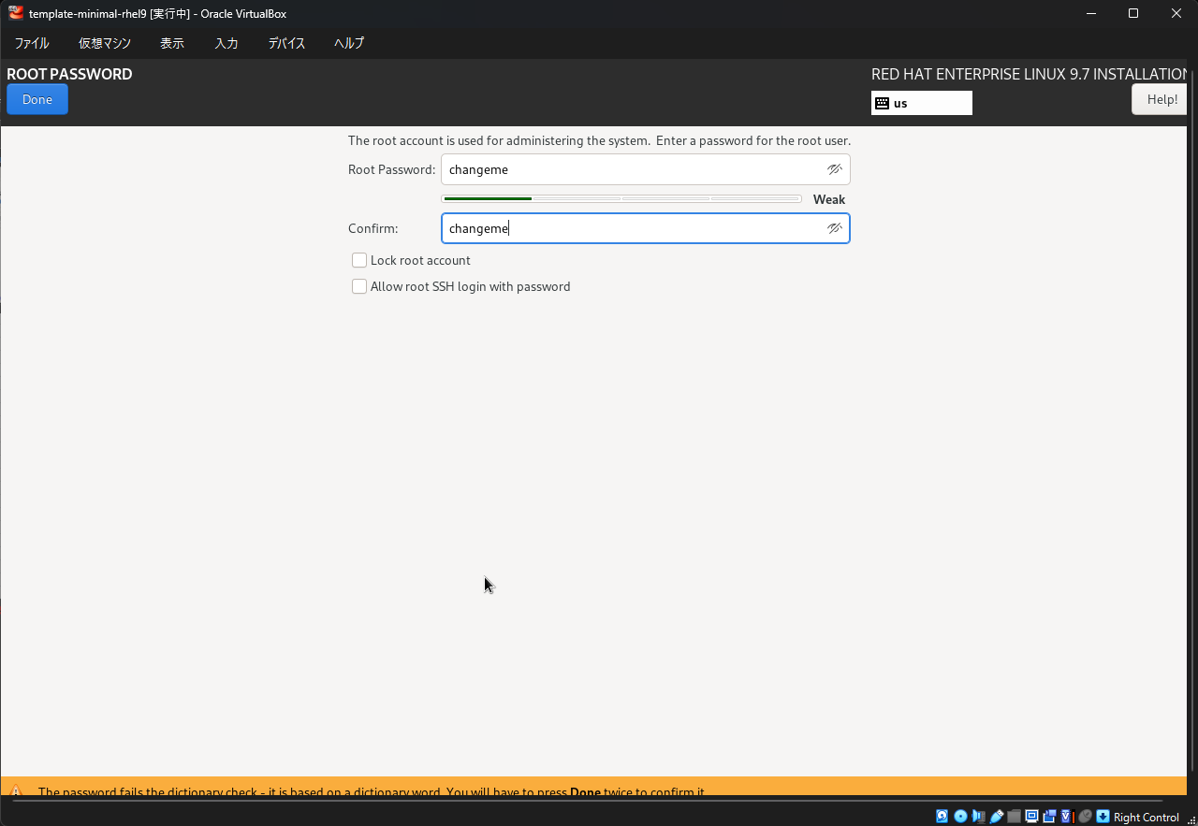 インストール概要画面の「Root Password」をクリックする。 Rootアカウントを有効化€を選択し、パスワードを入力後、「Done」をクリックする。 ※各種チェックボックスはチェック不要。 | インストール概要画面に遷移すること
A02 |  |  | ⑭ | - | 仮想マシン | RHEL OSインストールを開始する | 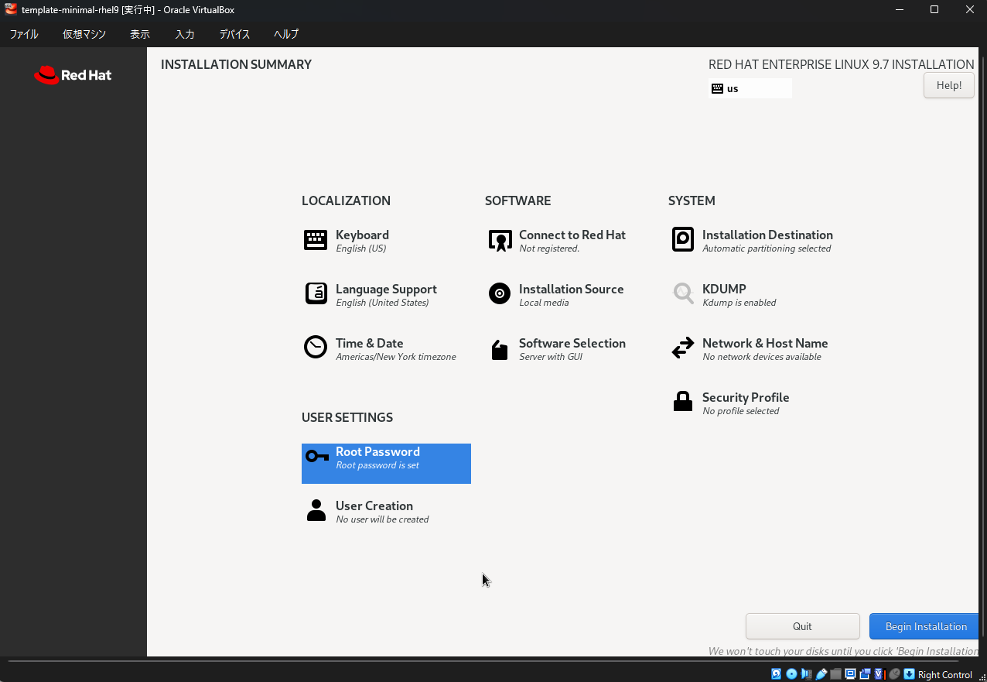 「Software Selection」で以下の状態であることを確認し、「Begin Installation」をクリックする GUIインストールの場合：「Server with GUI」 Minimalインストールの場合：「Minimal Install」 | インストールが開始され、インストール完了画面まで遷移すること
A02 |  |  | ⑮ | - | 仮想マシン | 仮想マシンをシャットダウンする ※再起動してしまうと、光学ディスクから再度インストールがされてしまうため、一度シャットダウンする | 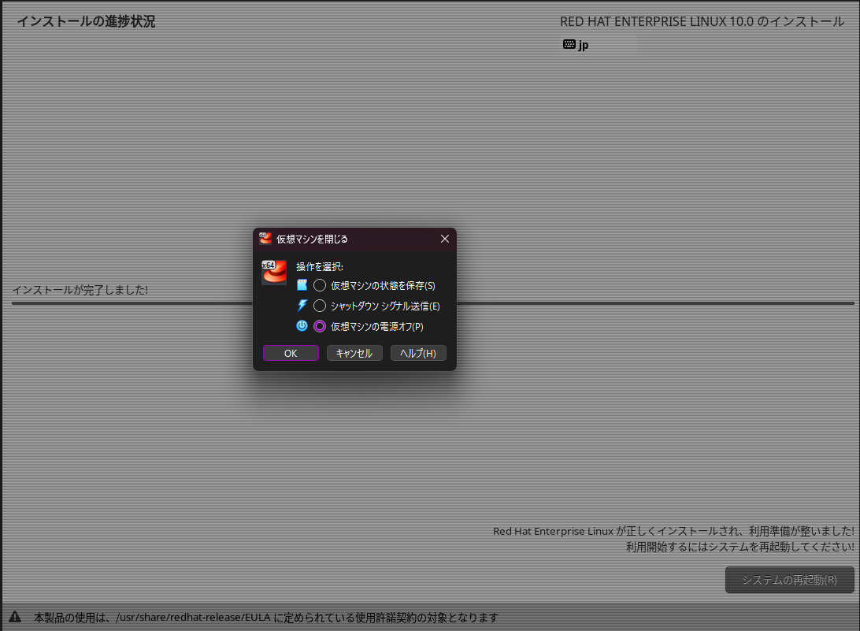 「×」ボタンをクリックし、「仮想マシンの電源をオフ(P)」を選択し「OK」をクリックする | 仮想マシンがシャットダウンすること
 |  |  |  |  |  |  | ▲▲▲仮想マシンで実施▲▲▲
 |  |  |  |  |  |  | ▼▼▼作業端末(ホストマシン)で実施▼▼▼
A02 |  |  | ⑯ | - | 作業端末(ホストマシン) | 設定画面を開く | 画面左上の「設定(S)」アイコンをクリックする | 設定画面が表示されること
A02 |  |  | ⑰ | - | 作業端末(ホストマシン) | メインメモリーとCPUの設定を実施する | 以下の項目を設定する メインメモリー(M)：構築対象のマシンスペックに従い設定する CPU数(N):構築対象のマシンスペックに従い設定する ※「EFIを使用(U)」はチェック不要 | エラーが発生せず、入力が反映されること
A02 |  |  | ⑱ | - | 作業端末(ホストマシン) | ディスプレイの設定をする | 以下のように設定する ビデオメモリー(GUIインストールの場合)：64MB ビデオメモリー(Minimalインストールの場合)：16MB グラフィックスコントローラー:VMSVGA ※他の項目はデフォルト | エラーが発生せず、入力が反映されること
A02 |  |  | ⑲ | - | 作業端末(ホストマシン) | OS起動順序の設定をする |  起動順序で(BIOSのみ)(B)で「ハードディスク」だけチェックし、先頭に配置後、「OK」をクリックする | エラーが発生せず、入力が反映されること
 |  |  |  |  |  |  | ▲▲▲2.RHEL OSインストール▲▲▲
 |  |  |  |  |  |  | ▼▼▼3.仮想ネットワークアダプター(NIC)の取り付け▼▼▼
A03 | 3-1 | 仮想ネットワークアダプター(NIC)の取り付け | ① | - | 作業端末(ホストマシン) | 設定画面を開く | 画面左上の「設定(S)」アイコンをクリックする | 設定画面が表示されること
A03 |  |  | ② | - | 作業端末(ホストマシン) | ネットワークの設定をする | 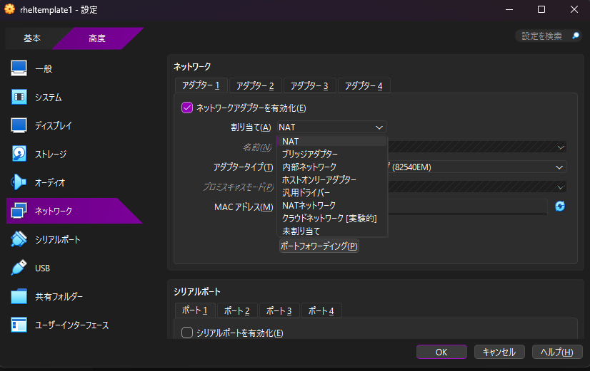 アダプタータブを選択し、仮想ネットワークアダプター(NIC)の種類を選択後、「OK」をクリックする ※アダプター数と種類は構築する仮想マシンに合わせる。 | エラーが発生せず、入力が反映されること
 |  |  |  |  |  |  | ▲▲▲3.仮想ネットワークアダプター(NIC)の取り付け▲▲▲
 |  |  |  |  |  |  | ▼▼▼4.シリアルポートの取り付け▼▼▼
A04 | 4-1 | 仮想ネットワークアダプター(NIC)の取り付け | ① | - | 作業端末(ホストマシン) | 設定画面を開く | 画面左上の「設定(S)」アイコンをクリックする | 設定画面が表示されること
A04 |  |  | ② | - | 作業端末(ホストマシン) | シリアルポートの設定をする | 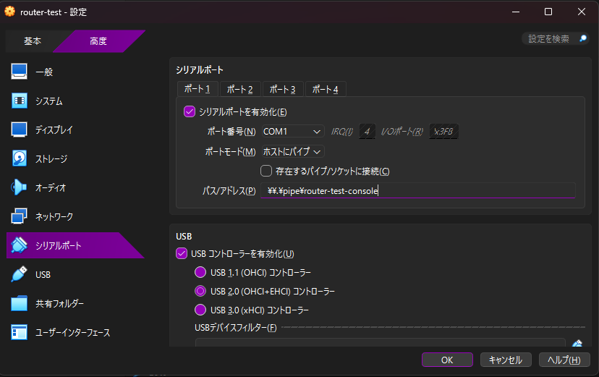 シリアルポートタブを選択し、ポート番号タブを選択する。以下の設定で「OK」をクリックする。 ・シリアルポートを有効化にチェック ・ポート番号(N):COM1 ・ポートモード(M):ホストにパイプ ・存在するパイプ/ソケットに接続(C)のチェックを外す ・パス/アドレス(P):\\.\pipe\任意の名前 | エラーが発生せず、入力が反映されること
 |  |  |  |  |  |  | ▲▲▲4.シリアルポートの取り付け▲▲▲
 |  |  |  |  |  |  | ▼▼▼5.仮想マシンの起動▼▼▼
A05 | 5-1 | 仮想マシンの起動 | ① | - | 作業端末(ホストマシン) | 仮想マシンを起動する | 対象の仮想マシンを選択し、画面左上の「起動(T)」アイコンをクリックする | 仮想マシンが起動し、デスクトップ画面が表示されること
 |  |  |  |  |  |  | ▲▲▲5.仮想マシンの起動▲▲▲
 |  |  |  |  |  |  | ▲▲▲作業端末(ホストマシン)で実施▲▲▲
 |  |  |  |  |  |  | ▼▼▼仮想マシンで実施▼▼▼
 |  |  |  |  |  |  | ▼▼▼6.初期セットアップ(GUIインストール時に実施)▼▼▼
A06 | 6-1 | 初期セットアップ | ① | - | 仮想マシン | 初期セットアップを開始する | 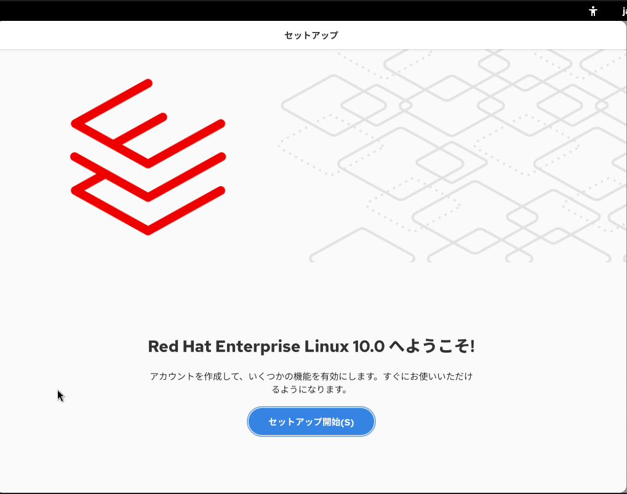 セットアップ開始(S)をクリックする | 位置情報サービス設定画面に遷移すること
A06 |  |  | ② | - | 仮想マシン | 位置情報サービスを有効にする | 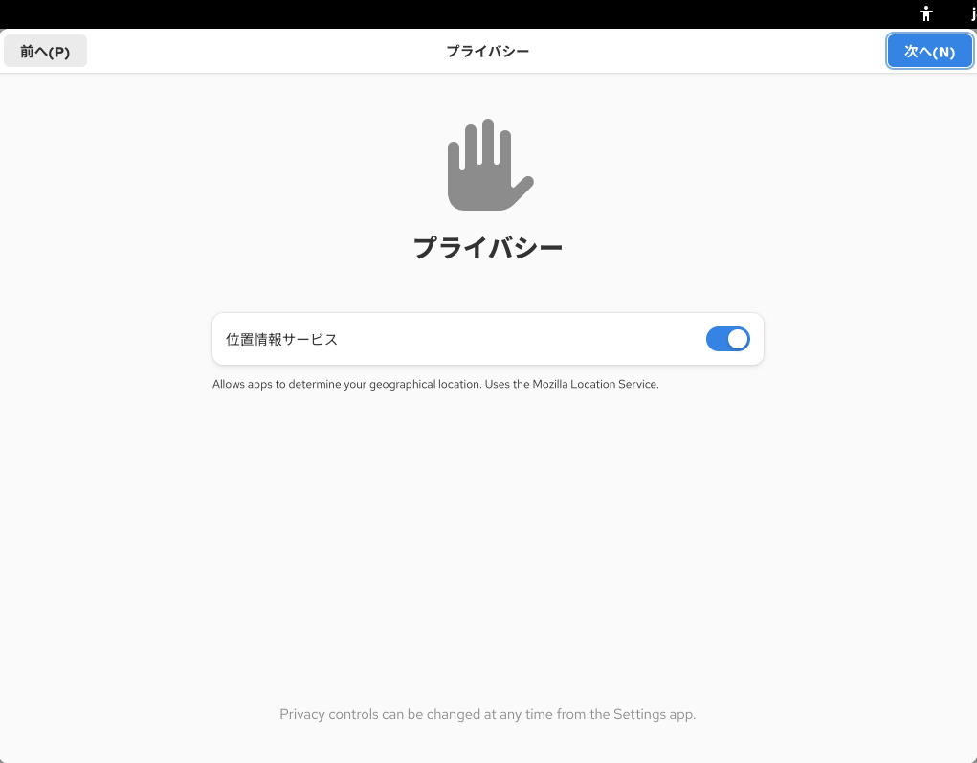 「位置情報サービス」を有効にし、「次へ(N)」をクリックする | ユーザー情報設定画面に遷移すること
A06 |  |  | ③ | - | 仮想マシン | 一般ユーザーを作成する | 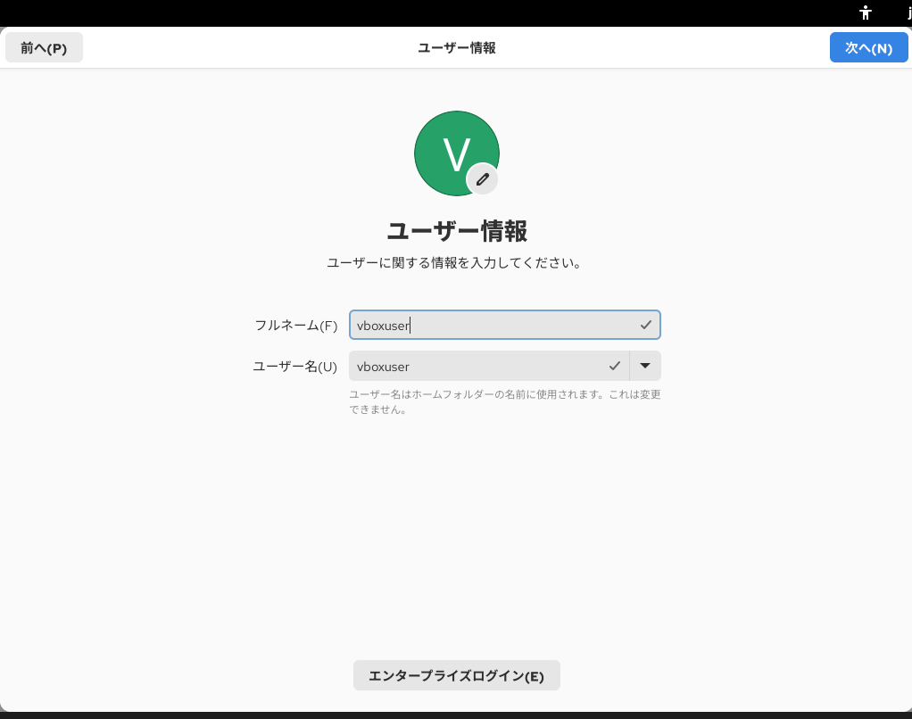 ユーザー名を入力し、「次へ(N)」をクリックする | パスワード設定画面に遷移すること
A06 |  |  | ④ | - | 仮想マシン | パスワードを設定する | 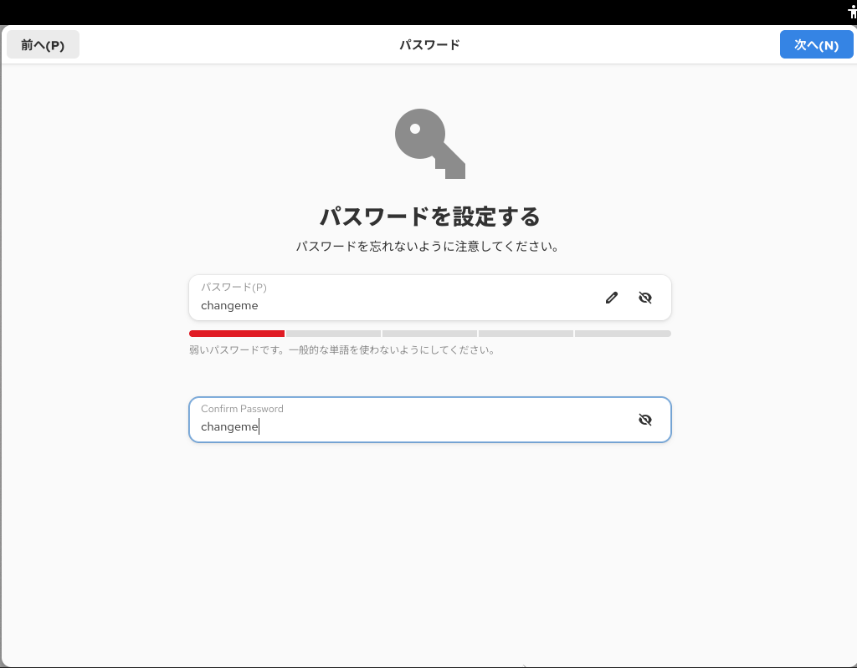 パスワードを入力し、「次へ(N)」をクリックする | セットアップ完了画面に遷移すること
A06 |  |  | ⑤ | - | 仮想マシン | セットアップ完了画面を閉じる | 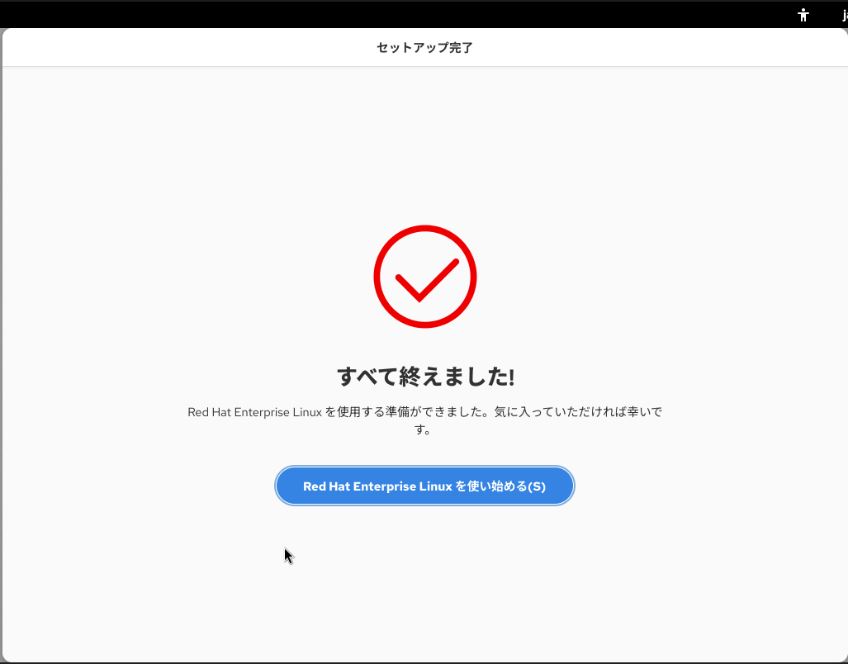 「Red Hat Enterprise Linuxを使い始める」をクリックする | デスクトップ画面が表示されること
A06 | 6-2 | シリアルポートの有効化 | ① | vboxuser | 仮想マシン | ターミナルを起動する | 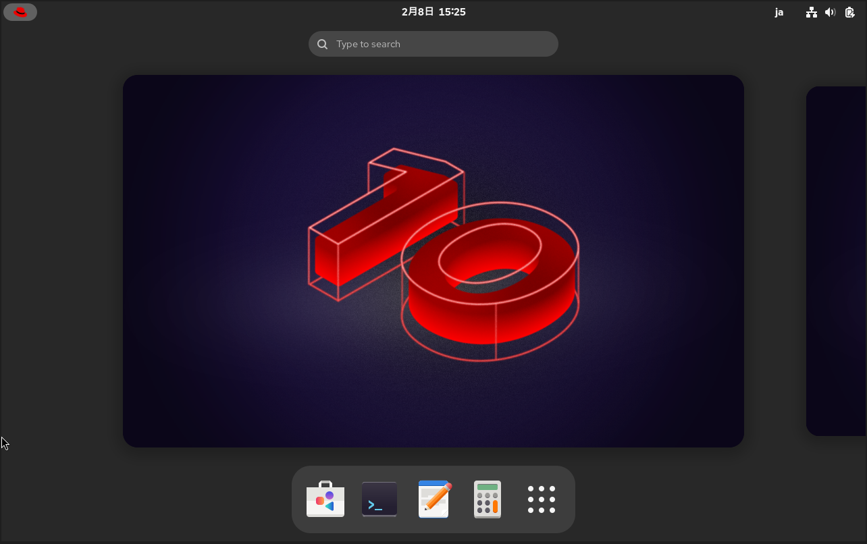 画面左上の「Red Hat」アイコンをクリックし、画面下に表示される「ターミナル」アイコンをクリックする | ターミナルが起動すること
A06 |  |  | ② | vboxuser ↓ root | 仮想マシン | 特権ユーザーへ切り替える | su ※パスワードはchangeme | rootユーザーに切り替わること
A06 |  |  | ③ | root | 仮想マシン | シリアルポートの設定をする | grubby --update-kernel=ALL --args="console=ttyS0,115200n8" | 正常終了(無出力)であること
A06 |  |  | ④ | root | 仮想マシン | サービスを起動する。 | systemctl enable --now serial-getty@ttyS0.service | エラーが発生しないこと ※出力例 Created symlink /etc/systemd/system/getty.target.wants/serial-getty@ttyS0.service → /usr/lib/systemd/system/serial-getty@.service.
 |  |  |  |  |  |  | ▲▲▲6.初期セットアップ(GUIインストール時に実施)▲▲▲
 |  |  |  |  |  |  | ▼▼▼7.初期セットアップ(Minimalインストール時に実施)▼▼▼
A07 | 7-1 | 初期セットアップ | ① | - | 仮想マシン | rootユーザーでログインする | rootを入力し、パスワードを入力する | rootでログインできること
A07 |  |  | ② | root | 仮想マシン | シリアルポートの設定をする | grubby --update-kernel=ALL --args="console=ttyS0,115200n8" | 正常終了(無出力)であること
A07 |  |  | ③ | root | 仮想マシン | サービスを起動する。 | systemctl enable --now serial-getty@ttyS0.service | エラーが発生しないこと ※出力例 Created symlink /etc/systemd/system/getty.target.wants/serial-getty@ttyS0.service → /usr/lib/systemd/system/serial-getty@.service.
A07 |  |  | ④ | - | 仮想マシン | 一般ユーザーを作成する | useradd 【一般ユーザー名】 | 何も表示されないこと
A07 |  |  | ⑤ | - | 仮想マシン | パスワードを設定する | passwd 【一般ユーザー名】 ※新パスワードと確認用パスワードを入力する | 「passwd: password updateed successfully」と表示されること
A07 |  |  | ⑥ | - | 仮想マシン | ログアウトする | exit | ログアウトできること
A07 |  |  | ⑦ | - | 仮想マシン | 一般ユーザーでログインする | 【一般ユーザー名】を入力し、パスワードを入力する | 【一般ユーザー名】でログインできること
 |  |  |  |  |  |  | ▲▲▲7.初期セットアップ(Minimalインストール時に実施)▲▲▲
 |  |  |  |  |  |  | ▲▲▲仮想マシンで実施▲▲▲
 |  |  |  |  |  |  | ▲▲▲構築台数分、繰り返し実施する▲▲▲

